Technologiedaten
Bezeichnung | Parameter | Einheit | Datenübergabe | 200 HX | 200 UHX | 240 HX | 240 UHX | 310 HX | 310 UHX | 360 HX | 360 UHX | 410 HX | 410 UHX | 564 HX | 564 UHX | Anmerkungen |  | Material-kennung | Remanenz |  | Koerzitivfeldstärke |  |  |  | Energiedichte |  | max.
Geometriedaten | Definition lt. zng. rechts --> | Daten lt. Motor Id. ---> |  | 166-0406 | 166-0442 | 166-0427 |  | 166-0391 |  |  | 166-0412 | 166-0440 |  | 166-0328 |  | Definition lt. zng. rechts --> |  |  |  |  |  |  |  |  |  |  | Tempe-
Ø Stator innen | D1 | mm |  | 128.00 mm | 133.00 mm | 153.00 mm | 178.00 mm | 199.50 mm | 230.00 mm | nicht in Planung | 275.00 mm | 300.50 mm | 330.00 mm | 457.00 mm | in Planung |  |  |  | Br |  | normal, bHc |  | intrinsisch, iHc |  | (BxH)max |  | ratur
Ø Blechpaket innen | D2 | mm |  | 136.00 mm | 140.00 mm | 161.00 mm | 186.00 mm | 209.50 mm | 240.00 mm |  | 286.00 mm | 312.50 mm | 340.00 mm | 471.00 mm |  |  |  |  | kG | T | kOe | kA/m | kOe | kA/m | MGOe | kJ/m3 | °C
Ø Blechpaket Nutgrund | D3 | mm |  | 144.60 mm | 148.00 mm | 175.66 mm | 195.00 mm | 227.87 mm | 250.00 mm |  | 298.00 mm | 330.00 mm | 349.60 mm | 492.56 mm |  |  |  | N35 | 11.7...12.2 | 1.17...1.22 | ≥ 10.9 | ≥ 868 | ≥ 12 | ≥ 955 | 33...36 | 263...287 | 80 | Curie-Temperatur | 310 ... 370 °C
Ø Stator außen | D4 | mm |  | 197.50 mm | 197.50 mm | 240.00 mm | 249.00 mm | 304.50 mm | 313.00 mm |  | 357.40 mm | 410.00 mm | 416.00 mm | 564.00 mm |  |  | 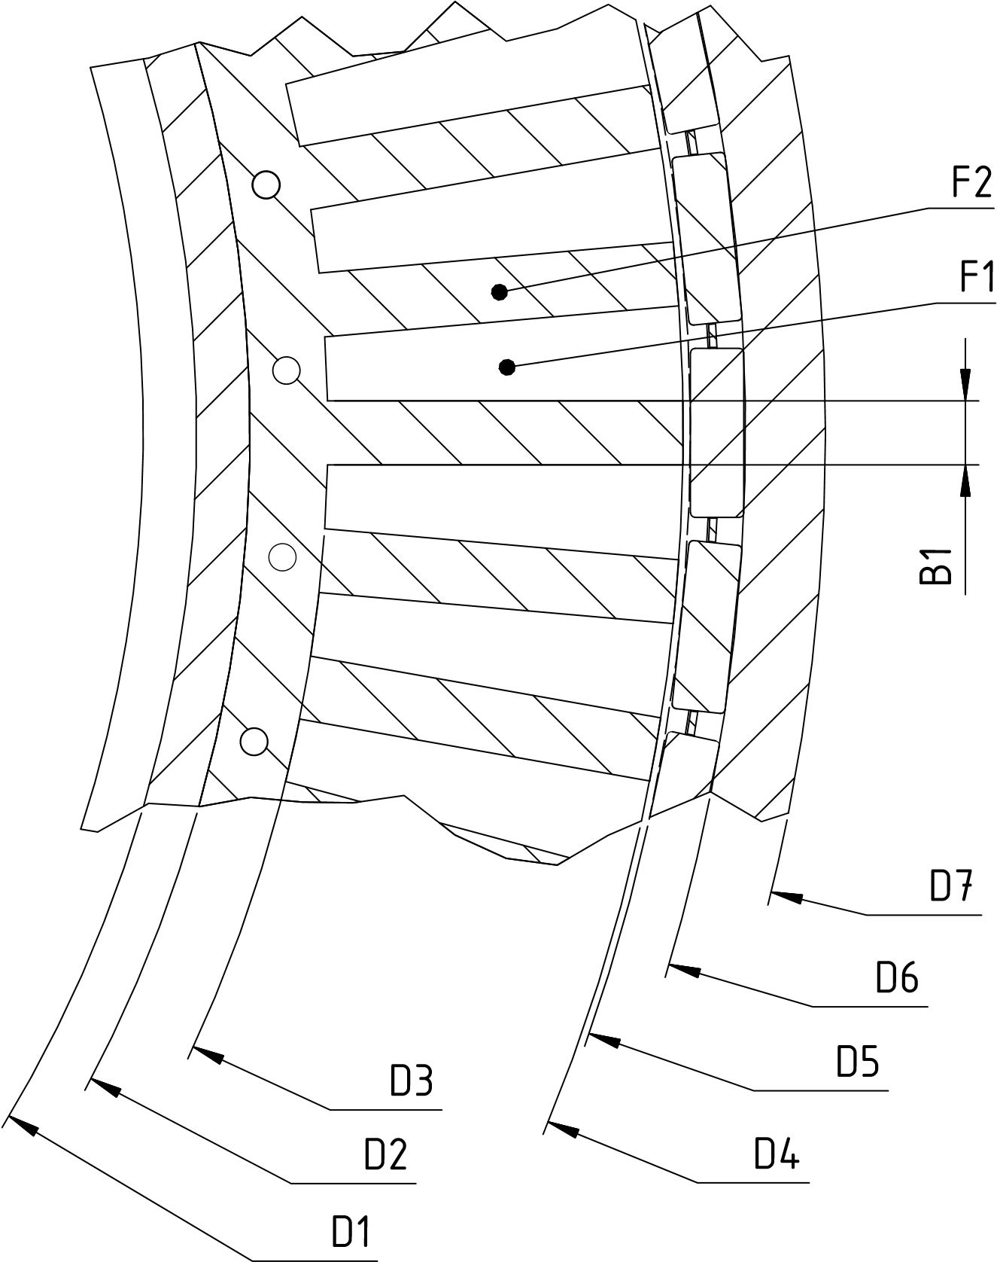 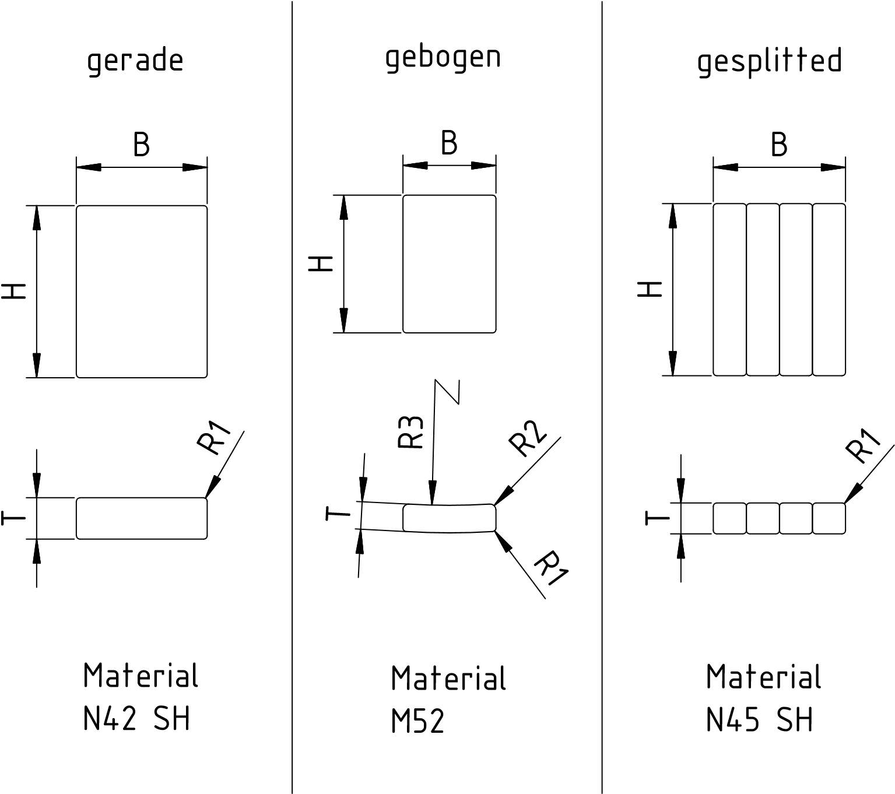 | N38 | 12.2...12.5 | 1.22...1.25 | ≥ 11.3 | ≥ 899 | ≥ 12 | ≥ 955 | 36...39 | 287...310 | 80 | maximale Betriebstemperatur | 60 ... 230 °C
(Ø) min. Rotor innen | D5 | mm |  | 199.10 mm | 198.00 mm | 241.60 mm | 250.00 mm | 306.17 mm | 313.60 mm |  | 358.40 mm | 412.04 mm | 417.00 mm | 567.00 mm |  |  |  | N40 | 12.5...12.8 | 1.25...1.28 | ≥ 11.4 | ≥ 907 | ≥ 12 | ≥ 955 | 38...41 | 302...326 | 80 | Temperaturkoeffizient der Remananz Br | -0,0012 ... -0,0010 /K
Ø Rotor Nutgrund | D6 | mm |  | 207.65 mm | 206.10 mm | 252.40 mm | 260.00 mm | 316.74 mm | 324.60 mm |  | 368.40 mm | 424.42 mm | 427.00 mm | 579.50 mm |  |  |  | N42 | 12.8...13.2 | 1.28...1.32 | ≥ 11.5 | ≥ 915 | ≥ 12 | ≥ 955 | 40...43 | 318...342 | 80 | Temperaturkoeffizient der Koerzitivfeldstärke iHc | -0,006 /K
Ø Rotor außen | D7 | mm |  | 218.00 mm | 218.00 mm | 272.00 mm | 272.00 mm | 342.00 mm | 335.00 mm |  | 382.00 mm | 443.00 mm | 443.00 mm | 596.00 mm |  |  |  | N45 | 13.2...13.8 | 1.32...1.38 | ≥ 11.6 | ≥ 923 | ≥ 12 | ≥ 955 | 43...46 | 342...366 | 80 | Wärmeleitfähigkeit | ca. 8,5 W/(m·K)
Nutfläche | F1 | mm² |  | 204.32 mm² | 194.58 mm² | 312.98 mm² | 301.62 mm² | 344.51 mm² | 349.98 mm² |  | 294.83 mm² | 357.78 mm² | 275.63 mm² | 419.90 mm² |  |  |  | N48 | 13.8...14.2 | 1.38...1.42 | ≥ 11.6 | ≥ 923 | ≥ 12 | ≥ 955 | 46...49 | 366...390 | 80 | spezifische Wärme | ca. 440 J/(kg·K)
Anzahl Nutflächen | Nutflaeche_Anzahl | stk. |  | 36 stk. | 36 stk. | 36 stk. | 36 stk. | 48 stk. | 48 stk. |  | 60 stk. | 72 stk. | 72 stk. | 72 stk. |  |  |  | N50 | 14.0...14.5 | 1.40...1.45 | ≥ 10.0 | ≥ 796 | ≥ 11 | ≥ 876 | 48...51 | 382...406 | 80 | thermischer Ausdehnungskoeffizient | ca. 5·10-6/K
Zahnbreite | B1 | mm |  | 7.20 mm | 7.20 mm | 8.40 mm | 8.20 mm | 8.40 mm | 7.30 mm |  | 7.20 mm | 7.20 mm | 8.40 mm | 11.30 mm |  |  |  | N52 | 14.3...14.8 | 1.43...1.48 | ≥ 10.0 | ≥ 796 | ≥ 11 | ≥ 876 | 50...53 | 398...422 | 65 | Dichte | 7,4 ... 7,5 g/cm³
Blech Querschnittsfläche | F2 | mm² |  | 8753.21 mm² | 8236.60 mm² | 13613.28 mm² | 10665.37 mm² | 21814.14 mm² | 14910.55 mm² |  | 18350.29 mm² | 29565.77 mm² | 25280.45 mm² | 44286.881 mm² |  |  |  | 33M | 11.3...11.7 | 1.13...1.17 | ≥ 10.5 | ≥ 836 | ≥ 14 | ≥ 1114 | 31...33 | 247...263 | 100 | Elastizitätsmodul | ca. 160 kN/mm²
 |  |  |  |  |  |  |  |  |  |  |  |  |  |  |  |  |  | 35M | 11.7...12.2 | 1.17...1.22 | ≥ 10.9 | ≥ 868 | ≥ 14 | ≥ 1114 | 33...36 | 263...287 | 100 | Biegefestigkeit | ca. 250 N/mm²
Elektroblechsorte | Thyssenkrupp | EN 10106 |  | M270-50A | M270-50A | M270-50A | M270-50A | M270-50A | M270-50A |  | M270-50A | M270-50A | M270-50A | M270-50A |  |  |  | 38M | 12.2...12.5 | 1.22...1.25 | ≥ 11.3 | ≥ 899 | ≥ 14 | ≥ 1114 | 36...39 | 287...310 | 100 | Druckfestigkeit | ca. 900 N/mm²
Blechstärke | Blechstärke | mm |  | 0.50 mm | 0.50 mm | 0.50 mm | 0.50 mm | 0.50 mm | 0.50 mm |  | 0.50 mm | 0.50 mm | 0.50 mm | 0.50 mm
Ummagnetisierungsverluste | Pv(ummag 1,5T) | W/kg |  | 2.70 | 2.70 | 2.70 | 2.70 | 2.70 | 2.70 |  | 2.70 | 2.70 | 2.70 | 2.70 |  | bei 50 Hz - 1,5T |  | 40M | 12.5...12.8 | 1.25...1.28 | ≥ 11.6 | ≥ 923 | ≥ 14 | ≥ 1114 | 38...41 | 302...326 | 100 | Vickers-Härte | 560 ... 580
Ummagnetisierungsverluste | Pv(ummag 1T) | W/kg |  | 1.10 | 1.10 | 1.10 | 1.10 | 1.10 | 1.10 |  | 1.10 | 1.10 | 1.10 | 1.10 |  | bei 50 Hz - 1T |  | 42M | 12.8...13.2 | 1.28...1.32 | ≥ 12.0 | ≥ 955 | ≥ 14 | ≥ 1114 | 40...43 | 318...342 | 100 | spezifischer elektischer Widerstand | ca. 1,6 Ω·mm²/m
Min. Polarisation | mP_2.500(A/m) | T |  | 1.49 | 1.49 | 1.49 | 1.49 | 1.49 | 1.49 |  | 1.49 | 1.49 | 1.49 | 1.49 |  | 2.500 (A/m) |  | 45M | 13.2...13.8 | 1.32...1.38 | ≥ 12.5 | ≥ 995 | ≥ 14 | ≥ 1114 | 43...46 | 342...366 | 100
Min. Polarisation | mP_5.000(A/m) | T |  | 1.60 | 1.60 | 1.60 | 1.60 | 1.60 | 1.60 |  | 1.60 | 1.60 | 1.60 | 1.60 |  | 5.000 (A/m) |  | 48M | 13.7...14.3 | 1.37...1.43 | ≥ 12.9 | ≥ 1027 | ≥ 14 | ≥ 1114 | 46...49 | 366...390 | 100
Min. Polarisation | mP_10.000 (A/m) | T |  | 1.70 | 1.70 | 1.70 | 1.70 | 1.70 | 1.70 |  | 1.70 | 1.70 | 1.70 | 1.70 |  | 10.000 (A/m) |  | 50M | 14.0...14.5 | 1.40...1.45 | ≥ 13.0 | ≥ 1033 | ≥ 14 | ≥ 1114 | 48...51 | 382...406 | 100
Dichte | rho_Blech | kg/dm³ |  | 7.60 | 7.60 | 7.60 | 7.60 | 7.60 | 7.60 |  | 7.60 | 7.60 | 7.60 | 7.60 |  | Thyssenkrupp |  | 52M | 14.2...14.4 | 1.42...1.44 | ≥ 13.3 | ≥ 1059 | ≥ 14 | ≥ 1114 | 49...53 | 390...422 | 100
(Si+Al) Gehalt | Wälzholz | % |  | 3.32 | 3.32 | 3.32 | 3.32 | 3.32 | 3.32 |  | 3.32 | 3.32 | 3.32 | 3.32 |  | Wälzholz |  | 35H | 11.7...12.2 | 1.17...1.22 | ≥ 10.9 | ≥ 868 | ≥ 17 | ≥ 1353 | 33...36 | 263...287 | 120 | Oberfläche | Schichtaufbau | Dicke/μm | Farbe | Widerstandsfähigkeit
Wärmeleitfähigkeit | Lambda_Blech | W/(m*K) |  | 22 | 22 | 22 | 22 | 22 | 22 |  | 22 | 22 | 22 | 22 |  | λ |  | 38H | 12.2...12.5 | 1.22...1.25 | ≥ 11.3 | ≥ 899 | ≥ 17 | ≥ 1353 | 36...39 | 287...310 | 120 | Passivierung | - | 1 | silbergrau | vorübergehender Schutz
Blechpakethöhe | B_h100 | mm |  | 100 mm | 100 mm | 100 mm | 100 mm | 100 mm | 100 mm |  | 100 mm | 100 mm | 100 mm | 100 mm |  | 100 |  | 40H | 12.5...12.8 | 1.25...1.28 | ≥ 11.6 | ≥ 923 | ≥ 17 | ≥ 1353 | 38...41 | 302...326 | 120 | Nickel | Ni+Ni | 10 ... 20 | silberfarben | sehr gut gegen Feuchtigkeit
Volumen bei 100 mm Bauhöhe | Vol_Eisen100 | dm³ |  | 0.858 dm³ | 0.807 dm³ | 1.334 dm³ | 1.045 dm³ | 2.138 dm³ | 1.461 dm³ |  | 1.798 dm³ | 2.897 dm³ | 2.477 dm³ | 4.34 dm³ |  | Eisen (ohne Isolation) |  | 42H | 12.8...13.2 | 1.28...1.32 | ≥ 12.0 | ≥ 955 | ≥ 17 | ≥ 1353 | 40...43 | 318...342 | 120 |  | Ni+Cu+Ni
Gewicht bei 100 mm Bauhöhe | m_Eisen100 | kg |  | 6.52 kg | 6.13 kg | 10.14 kg | 7.94 kg | 16.25 kg | 11.11 kg |  | 13.67 kg | 22.02 kg | 18.83 kg | 32.98 kg |  | Eisen (ohne Isolation) |  | 45H | 13.2...13.6 | 1.32...1.36 | ≥ 12.1 | ≥ 963 | ≥ 17 | ≥ 1353 | 43...46 | 342...366 | 120 | Zink | Zn | 8 ... 20 | blau schimmernd | gut gegen Salznebel
spezifische Wärmekapazität Stahl | c_Blech | J/(kg*K) |  | 450 | 450 | 450 | 450 | 450 | 450 |  | 450 | 450 | 450 | 450 |  | c |  | 48H | 13.7...14.3 | 1.37...1.43 | ≥ 12.5 | ≥ 995 | ≥ 17 | ≥ 1353 | 46...49 | 366...390 | 120 |  | C-Zn |  | farbig schillernd | sehr gut gegen Salznebel

Blechisolation | Rembrandtin EB 549 | Bez. Thys. |  | Stabolit 70 | Stabolit 70 | Stabolit 70 | Stabolit 70 | Stabolit 70 | Stabolit 70 |  | Stabolit 70 | Stabolit 70 | Stabolit 70 | Stabolit 70 |  |  |  | 35SH | 11.7...12.2 | 1.17...1.22 | ≥ 11.0 | ≥ 876 | ≥ 20 | ≥ 1592 | 33...36 | 263...287 | 150 | Zinn | Ni+Cu+Sn | 15 ... 20 | silberfarben | ausgezeichnet gegen Feuchtigkeit
Isolationsschichtdicke | lso_schichtdicke | µm |  | 5 µm | 5 µm | 5 µm | 5 µm | 5 µm | 5 µm |  | 5 µm | 5 µm | 5 µm | 5 µm |  | pro Seite |  | 38SH | 12.2...12.5 | 1.22...1.25 | ≥ 11.4 | ≥ 907 | ≥ 20 | ≥ 1592 | 36...39 | 287...310 | 150 | Gold | Ni+Cu+Au | 10 ... 20 | goldfarben | ausgezeichnet gegen Feuchtigkeit
Wärmeleitfähigkeit | Lambda_Blechiso | W/(m*K) |  | 0.2 | 0.2 | 0.2 | 0.2 | 0.2 | 0.2 |  | 0.2 | 0.2 | 0.2 | 0.2 |  | λ |  | 40SH | 12.5...12.8 | 1.25...1.28 | ≥ 11.8 | ≥ 939 | ≥ 20 | ≥ 1592 | 38...41 | 302...326 | 150 | Kupfer | Ni+Cu | 10 ... 20 | kupferfarben | vorübergehender Schutz
Dichte | rho_Blechiso | kg/dm³ |  | 1.08 | 1.08 | 1.08 | 1.08 | 1.08 | 1.08 |  | 1.08 | 1.08 | 1.08 | 1.08 |  |  |  | 42SH | 12.8...13.2 | 1.28...1.32 | ≥ 12.4 | ≥ 987 | ≥ 20 | ≥ 1592 | 40...43 | 318...342 | 150 | Epoxidharz | Epoxidharz | 15 ... 25 | schwarz, rot, grau | sehr gut gegen Feuchtigkeit und Salznebel
Volumen bei 100 mm Bauhöhe | Vol_Blech100 | dm³ |  | 0.018 dm³ | 0.016 dm³ | 0.027 dm³ | 0.021 dm³ | 0.044 dm³ | 0.03 dm³ |  | 0.037 dm³ | 0.059 dm³ | 0.051 dm³ | 0.089 dm³ |  |  |  | 45SH | 13.2...13.8 | 1.32...1.38 | ≥ 12.6 | ≥ 1003 | ≥ 20 | ≥ 1592 | 43...46 | 342...366 | 150 |  | Ni+Cu+Epoxidh.
Gewicht bei 100 mm Bauhöhe | m_Blech100 | kg |  | 0.019 kg | 0.018 kg | 0.029 kg | 0.023 kg | 0.047 kg | 0.032 kg |  | 0.04 kg | 0.064 kg | 0.055 kg | 0.096 kg |  |  |  | 28UH | 10.4...10.8 | 1.04...1.08 | ≥ 9.6 | ≥ 764 | ≥ 25 | ≥ 1990 | 26...29 | 207...231 | 180 |  | Zn+Epoxidharz
 |  |  |  |  |  |  |  |  |  |  |  |  |  |  |  |  |  | 30UH | 10.8...11.3 | 1.08...1.13 | ≥ 10.2 | ≥ 812 | ≥ 25 | ≥ 1990 | 28...31 | 223...247 | 180 | Chemisch | Ni | 10 ... 20 | silbergrau | sehr gut gegen Feuchtigkeit und Salznebel
Magnetdaten |  | Daten lt. Magnet Id. ---> |  | 067-0064 | 067-0067/0068 | 067-0062 |  | 067-0062 |  |  | 067-0069/0070 | 067-0063 |  | 067-0061 |  |  |  | 33UH | 11.3...11.7 | 1.13...1.17 | ≥ 10.7 | ≥ 852 | ≥ 25 | ≥ 1990 | 31...34 | 247...271 | 180 | Parylene | Parylene | 5 ... 20 | grau | sehr gut gegen Feuchtigkeit und Salznebel, ausgezeichnet gegen Lösungsmittel, Gase, Säuren und Bakterien
Kennung Technologie | gearde / gebogen / gesplitted |  |  | gerade | gebogen | gerade | gebogen | gerade | gebogen |  | gebogen | gerade | gebogen | gerade | gebogen |  |  | 35UH | 11.7...12.2 | 1.17...1.22 | ≥ 10.8 | ≥ 860 | ≥ 25 | ≥ 1990 | 33...36 | 263...287 | 180
Anzahl Magnete | STK_Magnet | stk. |  | 30 stk. | 42 stk. | 30 stk. |  | 40 stk. |  |  | 70 stk. | 60 stk. |  | 60 stk. |  |  |  | 38UH | 12.2...12.5 | 1.22...1.25 | ≥ 11.0 | ≥ 876 | ≥ 25 | ≥ 1990 | 36...39 | 287...310 | 180
Magnetbreite | B_Magnet | mm |  | 16.00 mm | 13.50 mm | 20.00 mm |  | 20.00 mm |  |  | 14.00 mm | 19.00 mm |  | 25.00 mm |  | B |  | 40UH | 12.5...12.8 | 1.25...1.28 | ≥ 11.3 | ≥ 899 | ≥ 25 | ≥ 1990 | 38...41 | 302...326 | 180
Magnethöhe | H_Magnet | mm |  | 20.00 mm | 20.00 mm | 25.00 mm |  | 25.00 mm |  |  | 25.00 mm | 25.00 mm |  | 25.00 mm |  | H |  | 28EH | 10.4...10.8 | 1.04...1.08 | ≥ 9.8 | ≥ 780 | ≥ 30 | ≥ 2388 | 26...29 | 207...231 | 200
Magnettiefe | T_Magnet | mm |  | 4.00 mm | 4.00 mm | 5.00 mm |  | 5.00 mm |  |  | 5.00 mm | 6.00 mm |  | 6.00 mm |  | T |  | 30EH | 10.8...11.3 | 1.08...1.13 | ≥ 10.2 | ≥ 812 | ≥ 30 | ≥ 2388 | 28...31 | 223...247 | 200
Grat Radius | R1 | mm |  | 0.50 mm | 0.50 mm | 0.50 mm |  | 0.50 mm |  |  | 0.50 mm | 0.50 mm |  | 0.50 mm |  | R1 |  | 33EH | 11.3...11.7 | 1.13...1.17 | ≥ 10.5 | ≥ 836 | ≥ 30 | ≥ 2388 | 31...34 | 247...271 | 200
Rastmoment Radius | R2 | mm |  | 0.80 mm | 0.80 mm |  |  |  |  |  | 2.20 mm |  |  |  |  | R2 |  | 35EH | 11.7...12.2 | 1.17...1.22 | ≥ 11.0 | ≥ 876 | ≥ 30 | ≥ 2388 | 33...36 | 263...287 | 200
Magnet Radius | R3 | mm |  |  | 99.00 mm |  |  |  |  |  | 179.20 mm |  |  |  |  | R3 |  | 38EH | 12.2...12.5 | 1.22...1.25 | ≥ 11.3 | ≥ 899 | ≥ 30 | ≥ 2388 | 36...39 | 287...310 | 200
Stabmaß | BxHxT (x Anzahl) | mm |  |  |  |  |  |  |  |  |  |  |  |  |  | BxHxT (x Anzahl) |  | 28AH | 10.4...10.8 | 1.04...1.08 | ≥ 9.9 | ≥ 787 | ≥ 33 | ≥ 2624 | 26...29 | 207...231 | 220
Material | Nd2Fe14B | Kennung |  | N42SH | M52 | N42SH | M52 | N42SH | M52 |  | M52 | N42SH | M52 | N42SH | M52 | Nd2Fe14B
Energiedichte | MegaGauss * Oerstedt | MGOe |  | 40...43 | 49...53 | 40...43 | 49...53 | 40...43 | 49...53 |  | 49...53 | 40...43 | 49...53 | 40...43 | 49...53 | MegaGauss * Oerstedt
Temperatur max | Tmax_Magnet | °C |  | 150 °C | 100 °C | 150 °C | 100 °C | 150 °C | 100 °C |  | 100 °C | 150 °C | 100 °C | 150 °C | 100 °C
Magnetvolumen | Vol_Magnet | dm³ |  | 0.001271 dm³ | 0.001069 dm³ | 0.002489 dm³ |  | 0.002489 dm³ |  |  | 0.001688 dm³ | 0.002839 dm³ |  | 0.003738 dm³ |  | stk. |  | 30AH | 10.8...11.3 | 1.08...1.13 | ≥ 10.3 | ≥ 819 | ≥ 33 | ≥ 2624 | 28...31 | 223...247 | 220
Wärmeleitfähigkeit | Lambda_Magnet | W/(m*K) |  | 8.5 | 8.5 | 8.5 |  | 8.5 |  |  | 8.5 | 8.5 |  | 8.5 |  | λ |  | 33AH | 11.3...11.7 | 1.13...1.17 | ≥ 10.6 | ≥ 843 | ≥ 33 | ≥ 2624 | 31...34 | 247...271 | 220
spezifische Wärmekapazität | c_Magnet | J/(kg*K) |  | 440 | 440 | 440 |  | 440 |  |  | 440 | 440 |  | 440 |  | c
Dichte | rho_Magnet | kg/dm³ |  | 7.45 | 7.45 | 7.45 |  | 7.45 |  |  | 7.45 | 7.45 |  | 7.45
Magnet Querschnittsfläche | A_Magnet | mm² |  | 63.79 mm² | 53.63 mm² | 99.79 mm² |  | 99.79 mm² |  |  | 67.69 mm² | 113.79 mm² |  | 149.79 mm²
Volumen bei 100 mm Bauhöhe | Vol_Magnet100 | dm³ |  | 0.191 dm³ | 0.225 dm³ | 0.299 dm³ |  | 0.399 dm³ |  |  | 0.474 dm³ | 0.683 dm³ |  | 0.899 dm³
Gewicht bei 100 mm Bauhöhe | m_Magnet100 | kg |  | 1.426 kg | 1.678 kg | 2.23 kg |  | 2.974 kg |  |  | 3.53 kg | 5.086 kg |  | 6.695 kg

Drehmomentkonstante

Drehmoment bei einer Motorlänge von 100mm und den Durchflutungen k*250A, k = 1…..15 |  | Nm |  | 78.88 | 102.17 | 88.18 |  | 159.01 |  |  | 281.37 |  |  | 484.21
 |  | Nm |  | 155.91 | 202.77 | 182.56 |  | 326.62 |  |  | 556.31 |  |  | 953.28
 |  | Nm |  | 228.85 | 300.70 | 277.64 |  | 491.54 |  |  | 825.07 |  |  | 1425.12
 |  | Nm |  | 297.88 | 396.17 | 370.75 |  | 645.77 |  |  | 1073.97 |  |  | 1897.65
 |  | Nm |  | 359.78 | 483.67 | 456.96 |  | 786.51 |  |  | 1300.18 |  |  | 2312.87
 |  | Nm |  | 417.72 | 560.57 | 536.57 |  | 914.28 |  |  | 1503.77 |  |  | 2718.05
 |  | Nm |  | 466.77 | 628.37 | 610.32 |  | 1030.10 |  |  | 1687.44 |  |  | 3111.26
 |  | Nm |  | 510.70 | 687.28 | 678.65 |  | 1127.15 |  |  | 1851.96 |  |  | 3471.39
 |  | Nm |  | 550.21 | 738.51 | 740.20 |  | 1221.13 |  |  | 1997.73 |  |  | 3820.23
 |  | Nm |  | 588.60 | 782.42 | 794.26 |  | 1303.44 |  |  | 2135.87 |  |  | 4149.57
 |  | Nm |  | 624.41 | 822.45 | 843.06 |  | 1381.02 |  |  | 2256.48 |  |  | 4444.47
 |  | Nm |  | 658.03 | 859.02 | 890.45 |  | 1455.18 |  |  | 2377.03 |  |  | 4717.07
 |  | Nm |  | 689.49 | 894.21 | 935.70 |  | 1525.29 |  |  | 2488.30 |  |  | 4974.34
 |  | Nm |  | 720.03 | 925.98 | 977.59 |  | 1594.53 |  |  | 2600.38 |  |  | 5214.57
 |  | Nm |  | 748.02 | 956.68 | 1018.71 |  | 1659.00 |  |  | 2704.37 |  |  | 5458.46
Mfunktion- Absolutwert | Mabs |  |  | 10.14 | -1.45 | -17.11 |  | -0.027 |  |  | 27.1 |  |  | -14.644
Mfunktion- Linearanteil | Mlin |  |  | 0.31 | 0.43 | 0.4282 |  | 0.708 |  |  | 1.145 |  |  | 1.8935
Mfunktion- Quad.Anteil | Mquad |  |  | -3.00E-05 | -5.00E-05 | -4.00E-05 |  | -7.00E-05 |  |  | -0.0001 |  |  | -0.0002
Rastmomentscheitelwert | Mrast | Nm |  | 6.00 | 1.50 | 8 |  | 15 |  |  | 6
NN
NN

Windungsdaten |  | Daten lt. Spule Id. ---> Innen/Außen |  | 182-0440/0441 | 182-0491 | 182-0298/218 |  | 182-0316/0315 |  |  | 182-0444 | 182-0338/0337 |  | 182-0349
Anordnung | 2 Schicht / Parallel |  |  | 2 Schicht | Parallel | 2 Schicht | Parallel | 2 Schicht | Parallel |  | Parallel | 2 Schicht | Parallel | Parallel | Parallel | 2 Schicht / Parallel
Spule 1 | N1_Innenspule |  |  | 38 Wndg. | 92 Wndg. | 60 Wndg. |  | 63 Wndg. |  |  | 56 Wndg. | 63 Wndg. |  | 74 Wndg. |  | Innenspule
Spule 2 | N2_Außenspule |  |  | 38 Wndg. |  | 60 Wndg. |  | 63 Wndg. |  |  |  | 63 Wndg. |  |  |  | Außenspule
Kupferdurchmesser | D_cu | mm |  | 1.32 mm | 0.8 mm | 1.32 mm |  | 1.32 mm |  |  | 1.32 mm | 1.32 mm |  | 1.32 mm |  | IEC 60317
Kupfermasse | m_cu_EN1977 | g/m |  | 12.17 g | 4.469 g | 12.17 g |  | 12.17 g |  |  | 12.17 g | 12.17 g |  | 12.17 g |  | EN1977 ETP/ETP1
Kufpferquerschnitt | A_cu | mm² |  | 1.368 mm² | 0.503 mm² | 1.368 mm² |  | 1.368 mm² |  |  | 1.368 mm² | 1.368 mm² |  | 1.368 mm²
Nennwiderstand | R_N20 | Ωmm²/m |  | 0.01724 Ω | 0.01724 Ω | 0.01724 Ω |  | 0.01724 Ω |  |  | 0.01724 Ω | 0.01724 Ω |  | 0.01724 Ω |  | 20°
Temperaturkoeffizent | alpha_cu | α20Cu |  | 0.00393 | 0.00393 | 0.00393 |  | 0.00393 |  |  | 0.00393 | 0.00393 |  | 0.00393 |  | Widerstand
Drahtwiderstrand bei 20 °C | R_Draht20 | Ω/m |  | 0.012598 Ω | 0.034298 Ω | 0.012598 Ω |  | 0.012598 Ω |  |  | 0.012598 Ω | 0.012598 Ω |  | 0.012598 Ω |  | 20 °C
Wärmeleitfähigkeit | Lambda_cu | W/(m*K) |  | 370-400 | 370-400 | 370-400 |  | 370-400 |  |  | 370-400 | 370-400 |  | 370-400 |  | λ
spezifische Wärmekapazität | c_cu | J/(g*K) |  | 0.3680 Ω | 0.3680 Ω | 0.3680 Ω |  | 0.3680 Ω |  |  | 0.3680 Ω | 0.3680 Ω |  | 0.3680 Ω |  | c
Kupferdrahtisolierung | l_Kupferdraht_Iso | mm |  | 0.0690 mm | 0.0560 mm | 0.0690 mm |  | 0.0690 mm |  |  | 0.0690 mm | 0.0690 mm |  | 0.0690 mm |  | Grade 2B - C200 / Damidbond
Drahtdurchmesser | D_Draht | mm |  | 1.458 mm | 0.912 mm | 1.458 mm |  | 1.458 mm |  |  | 1.458 mm | 1.458 mm |  | 1.458 mm |  | mit Isolation
Drahtmasse | m_Draht | m/kg |  | 79 m | 212 m | 79 m |  | 79 m |  |  | 79 m | 79 m |  | 79 m |  | Kupfer + Grade 2B - C200
Temperatur max. | Tmax_Windg | °C |  | 200 °C | 200 °C | 200 °C |  | 200 °C |  |  | 200 °C | 200 °C |  | 200 °C |  | Grade 2B - C200 / Damidbond
Wickelkopfkupferanteil Spule 1 | V_Wickelkopf_Spule1 | mm³ |  | 2141.79 mm³ | 1401.74 mm³ | 3957.134 mm³ |  | 3811.324 mm³ |  |  | 2735.538 mm³ | 3711.324 mm³ |  | 4617.968 mm³ |  | oben + unten / Exact nach CAD
Wickelkopfkupferanteil Spule 2 | V_Wickelkopf_Spule2 | mm³ |  | 2385.05 mm³ |  | 4375.326 mm³ |  | 4465.418 mm³ |  |  |  | 4033.324 mm³ |  |  |  | oben + unten / Exact nach CAD
Kupfervolumen Wickelköpfe | V_cu | dm³ |  | 0.08148 dm³ | 0.05046 dm³ | 0.14998 dm³ |  | 0.19864 dm³ |  |  | 0.16413 dm³ | 0.27881 dm³ |  | 0.33249 dm³ |  | pro Stator
Aktivkupfer bei 100 mm Bauhöhe | V_aktiv_cu | dm³ |  | 0.37442 dm³ | 0.33296 dm³ | 0.59118 dm³ |  | 0.82766 dm³ |  |  | 0.91962 dm³ | 1.24148 dm³ |  | 1.45825 dm³ |  | pro Stator
Verhältnis Kupferanteile | Want | % |  | 21.76% | 15.16% | 25.37% |  | 24.00% |  |  | 17.85% | 22.46% |  | 22.80% |  | Wickelkopfanteil
cu gewicht | rho_cu | g/dm³ |  | 8960 | 8960 | 8960 |  | 8960 |  |  | 8960 | 8960 |  | 8960
cu gewicht wickelköpfe | m_wickelkopf | g |  | 730.09 | 452.15 | 1343.86 |  | 1779.83 |  |  | 1470.63 | 2498.11 |  | 2979.14
cu gewicht nut | m_cu_Nut | g |  | 3354.76 | 2983.31 | 5296.99 |  | 7415.79 |  |  | 8239.77 | 11123.69 |  | 13065.92
cu gewicht ges. | m_cu | g |  | 4084.85 | 3435.45 | 6640.85 |  | 9195.62 |  |  | 9710.39 | 13621.80 |  | 16045.06
cu gewicht pro spule | m_Spule | g |  | 113.47 | 95.43 | 184.47 |  | 191.58 |  |  | 161.84 | 189.19 |  | 222.85
Drahtlänge pro Spule | l_Spule | m |  | 9.32 | 21.35 | 15.16 |  | 15.74 |  |  | 13.30 | 15.55 |  | 18.31
Widerstand pro Spule | R_pro_Spule | Ω |  | 0.117458 Ω | 0.732384 Ω | 0.190955 Ω |  | 0.198312 Ω |  |  | 0.167531 Ω | 0.195844 Ω |  | 0.230684 Ω |  | errechnet
Widerstand pro Spule | R_pro_Spule(Hersteller) | Ω |  | 0,126 Ω (23°C) |  | 0,210 Ω (20°C) |  |  |  |  | 0,182 Ω (23°C) | 0,216 Ω (25°C) |  | 0,240 Ω (20°C) |  | Lt. Spulenhersteller gemessen
Strangwiderstand | R_Strang | Ω |  | 2.818993 Ω | 17.577209 Ω | 4.582913 Ω |  | 6.345982 Ω |  |  | 6.70123 Ω | 9.400528 Ω |  | 11.072842 Ω |  | Seriell verschaltet

Vergussmasse |  | Daten lt. Vergussmasse Id. ---> |  | 139-0468/0469 | 139-0468/0469 | 139-0468/0469 |  | 139-0468/0469 |  |  | 139-0468/0469 | 139-0468/0469 |  | 139-0468/0469
Epoxid Wickelkopf | CW2243-2L | 100 GT |  | 615 g | 403 g | 892 g |  | 1317 g |  |  | 1036 g | 0 g |  | 0 g |  | CW2243-2 L
Farbpaste Schwarz Wickelkopf | DW0137-1 | 5 GT |  | 32 g | 21 g | 47 g |  | 69 g |  |  | 54 g | 0 g |  | 0 g |  | DW 0137-1
Härter Wickelkopf | HY2966 | 11 GT |  | 80 g | 52 g | 116 g |  | 171 g |  |  | 135 g | 0 g |  | 0 g |  | HY2966
Epoxid zwischen Spulen | CW2243-2L | g/mm |  | 3.5088 g | 3.1791 g | 4.9377 g |  | 7.9422 g |  |  | 7.8851 g | 0.000 g |  | 0.000 g |  | CW2243-2 L
Farbpaste Schwarz zwischen Spulen | DW0137-1 | g/mm |  | 0.1846 g | 0.1673 g | 0.2598 g |  | 0.4178 g |  |  | 0.4149 g | 0.000 g |  | 0.000 g |  | DW 0137-1
Härter zwischen Spulen | HY2966 | g/mm |  | 0.4565 g | 0.4136 g | 0.6424 g |  | 1.0331 g |  |  | 1.0703 g | 0.000 g |  | 0.000 g |  | HY2966
Verguss gesamt bei 100 mm Bauhöhe | CW2243-2L + HY2966 | kg |  | 1.142 kg | 0.853 kg | 1.639 kg |  | 2.497 kg |  |  | 2.162 kg | 0.00 kg |  | 0.00 kg |  | CW2243-2 L + HY2966
Wärmeleitfähigkeit | Lambda_Verguss | W/(m*K) |  | 0.80 | 0.80 | 0.80 |  | 0.80 |  |  | 0.80 | 0.80 |  | 0.80 |  | λ (18°C) (DIN 52612)
spezifische Wärmekapazität | c_Verguss | J/(g*K) |  | 1.00 | 1.00 | 1.00 |  | 1.00 |  |  | 1.00 | 1.00 |  | 1.00 |  | c
Dichte | rho_Verguss | kg/dm³ |  | 1.58 | 1.58 | 1.58 |  | 1.58 |  |  | 1.58 | 1.58 |  | 1.58 |  | 25°C
Durchschlagsfestigkeit IEC 243 | Ed | kV/mm |  | 15 | 15 | 15 |  | 15 |  |  | 15 | 15 |  | 15 |  | Elektrisch (23°C)
Isolierstoffklasse | TempIso_klass | °C |  | 130 °C | 130 °C | 130 °C |  | 130 °C |  |  | 130 °C | 130 °C |  | 130 °C |  | B

Kühlmittel |  | Daten lt. Kühlgehäuse Id. --->
Kontaktfläche | Wall to Fluid | dm² |  |  |  |  |  |  |  |  |  |  |  |  |  | Wall to Fluid
Min. Querschnitt Kühlwendel |  | mm²
Wasser/Tyfocor |  |  |  | 30 Vol.-% | 30 Vol.-% | 30 Vol.-% |  | 30 Vol.-% |  |  | 30 Vol.-% | 30 Vol.-% |  | 30 Vol.-% |  | Gemisch
Dichte Gemisch 30% | rho_K20 | kg/m³ |  | 1044 | 1044 | 1044 |  | 1044 |  |  | 1044 | 1044 |  | 1044 |  | 20°C
Dichte Gemisch 30% | rho_K30 | kg/m³ |  | 1040 | 1040 | 1040 |  | 1040 |  |  | 1040 | 1040 |  | 1040 |  | 30°C
Spezifische Wärmekapazität 30% | c_K20 | kJ/kg*K |  | 3.85 | 3.85 | 3.85 |  | 3.85 |  |  | 3.85 | 3.85 |  | 3.85 |  | 20°C
Spezifische Wärmekapazität 30% | c_K30 | kJ/kg*K |  | 3.88 | 3.88 | 3.88 |  | 3.88 |  |  | 3.88 | 3.88 |  | 3.88 |  | 30°C
Wärmeleitfähigkeit 30% | Lambda_K20 | W/(m*K) |  | 0.467 | 0.467 | 0.467 |  | 0.467 |  |  | 0.467 | 0.467 |  | 0.467 |  | 20°C
Wärmeleitfähigkeit 30% | Lambda_K30 | W/(m*K) |  | 0.478 | 0.478 | 0.478 |  | 0.478 |  |  | 0.478 | 0.478 |  | 0.478 |  | 30°C
Kinematische Viskosität | v_K20 | mm²/s |  | 2.34 | 2.34 | 2.34 |  | 2.34 |  |  | 2.34 | 2.34 |  | 2.34 |  | 20°C
Kinematische Viskosität | v_K30 | mm²/s |  | 1.77 | 1.77 | 1.77 |  | 1.77 |  |  | 1.77 | 1.77 |  | 1.77 |  | 30°C

Basis Induktivität Spulenpaar
Induktivität ungesättigt für N = 1 | L_ug | H |  |  |  |  |  |  |  |  |  |  |  | 1.59E-06
Grenzstrom ungesättigt; Scheitelwert | Igr_ug | A |  |  |  |  |  |  |  |  |  |  |  | 1500
Induktivität gesättigt für N = 1 | L_g | H |  |  |  |  |  |  |  |  |  |  |  | 1.12E-06
Grenzstrom gesättigt; Scheitelwert | Igr_g | A |  |  |  |  |  |  |  |  |  |  |  | 3000

Modell Eisenverluste
mag. Flussdichte in T Vorläufig | Bmax | T |  | 1.7 | 1.7 | 1.7 | 1.7 | 1.7 | 1.7 |  | 1.7 | 1.7 | 1.7 | 1.6
Koeff. Hysterese in W/kg | VH | W/kg |  | 0.578 | 0.578 | 0.578 | 0.578 | 0.578 | 0.578 |  | 0.578 | 0.578 | 0.578 | 0.578
Koeff. Wirbelstrom in W/kg | VW | W/kg |  | 0.317 | 0.317 | 0.317 | 0.317 | 0.317 | 0.317 |  | 0.317 | 0.317 | 0.317 | 0.317
Exponent Wirbelstrom | a |  |  | 1.6 | 1.6 | 1.6 | 1.6 | 1.6 | 1.6 |  | 1.6 | 1.6 | 1.6 | 1.6
Exponent Flussdichte | b |  |  | 1.93 | 1.93 | 1.93 | 1.93 | 1.93 | 1.93 |  | 1.93 | 1.93 | 1.93 | 1.93
Korrektur Blechdicke Vorläufig | kb |  |  | 3.5 | 3.5 | 3.5 | 3.5 | 3.5 | 3.5 |  | 3.5 | 3.5 | 3.5 | 3.5
Masse Blechpaket | mb | kg |  | 6.52 kg | 6.13 kg | 10.14 kg | 7.94 kg | 16.25 kg | 11.11 kg |  | 13.67 kg | 22.02 kg | 18.83 kg | 32.98 kg

Thermisches Modell
thermischer Gesamtwiderstand H2O | Rth | K/W |  | 0.058 | 0.058 | 0.044 |  | 0.034 |  |  | 0.028 | 0.023 |  | 0.015
therm. Widerstand Wickelkopf Kühlung | Rwk | K/W |  | 0.58 | 0.58 | 0.44 |  | 0.34 |  |  | 0.28 | 0.23 |  | 0.15
therm. Widerstand Wicklung-Blech | Rwb | K/W |  | 0.0483 | 0.0483 | 0.0367 |  | 0.0283 |  |  | 0.0233 | 0.0192 |  | 0.0125
therm. Widerstand Blech Kühlung | Rbk | K/W |  | 0.0161 | 0.0161 | 0.0122 |  | 0.0094 |  |  | 0.0078 | 0.0064 |  | 0.0042
therm. Gesamtwiderstand ungekühlt | Rnk | K/W |  | 0.2088 | 0.2088 | 0.1584 |  | 0.1224 |  |  | 0.1008 | 0.0828 |  | 0.054
therm. Kapazität Wicklung | Cw | Ws/K |  | 1899.8 | 1623.5 | 3001.8 |  | 4281.5 |  |  | 4469.0 | 5012.8 |  | 5904.6
therm. Kapazität Blech | Cb | Ws/K |  | 3671.2 | 3427.9 | 5439.8 |  | 8739.4 |  |  | 8305.1 | 12477.9 |  | 19379.8
therm. Zeitkonstanrte Wicklung | Tw | s |  | 91.8 | 78.5 | 110.1 |  | 121.3 |  |  | 104.3 | 96.1 |  | 73.8
therm. Zeitkonstante Blech | Tb | s |  | 59.1 | 55.2 | 66.5 |  | 82.5 |  |  | 64.6 | 79.7 |  | 80.7

Verschaltungsvarianten
Seriel | Seriel |  |  | 1 | 1 | 1 |  | 1 |  |  | 1 | 1 |  | 1
2TM | 2TM |  |  | 2 | 2 | 2 |  | 2 |  |  | 2 | 2 |  | 2
3TM | 3TM |  |  | 3 | 3 | 3 |  |  |  |  |  | 3 |  | 3
4TM | 4TM |  |  |  |  |  |  | 4 |  |  |  | 3 |  | 4
5TM | 5TM |  |  |  |  |  |  |  |  |  | 5
6TM | 6TM |  |  | 6 | 6 | 6 |  |  |  |  |  | 6 |  | 6
8TM | 8TM |  |  |  |  |  |  | 8
10TM | 10TM |  |  |  |  |  |  |  |  |  | 10
12TM | 12TM |  |  |  |  |  |  |  |  |  |  | 12 |  | 12

Spannungskonstante
Anpassung Spannungskonstante |  |  |  | 1 |  | 1 |  |  |  |  |  |  |  | 1
flächenbezogene Flussscheitelwert | Φ | mVs |  | 1.2 | 1.14 | 1.48 |  | 1.39 |  |  | 1.11 |  |  | 1.84
Seriel | Scheitel- und Strangwert | Vs |  | 7.63 |  | 14.87 |  |  |  |  |  |  |  | 64.469
2TM |  |  |  | 3.82 |  | 7.43 |  |  |  |  |  |  |  | 32.234
3TM |  |  |  | 2.54 |  | 4.96 |  |  |  |  |  |  |  | 21.490
4TM |  |  |  |  |  |  |  |  |  |  |  |  |  | 16.117
5TM
6TM |  |  |  | 1.27 |  | 2.48 |  |  |  |  |  |  |  | 10.745
8TM
10TM
12TM |  |  |  |  |  |  |  |  |  |  |  |  |  | 5.372

Drehmomentkonstante
Anpassung Drehmomentkonstante |  |  |  | 1 |  | 1 |  |  |  |  |  |  |  | 1
Seriel |  |  |  | 16.19 |  | 31.53 |  |  |  |  |  |  |  | 193.4
2TM |  |  |  | 8.10 |  | 15.77 |  |  |  |  |  |  |  | 96.7
3TM |  |  |  | 5.40 |  | 10.51 |  |  |  |  |  |  |  | 64.5
4TM |  |  |  |  |  |  |  |  |  |  |  |  |  | 48.4
5TM
6TM |  |  |  | 2.70 |  | 5.26 |  |  |  |  |  |  |  | 32.2
8TM
10TM
12TM |  |  |  |  |  |  |  |  |  |  |  |  |  | 16.1

Datenblatt (Siemens)
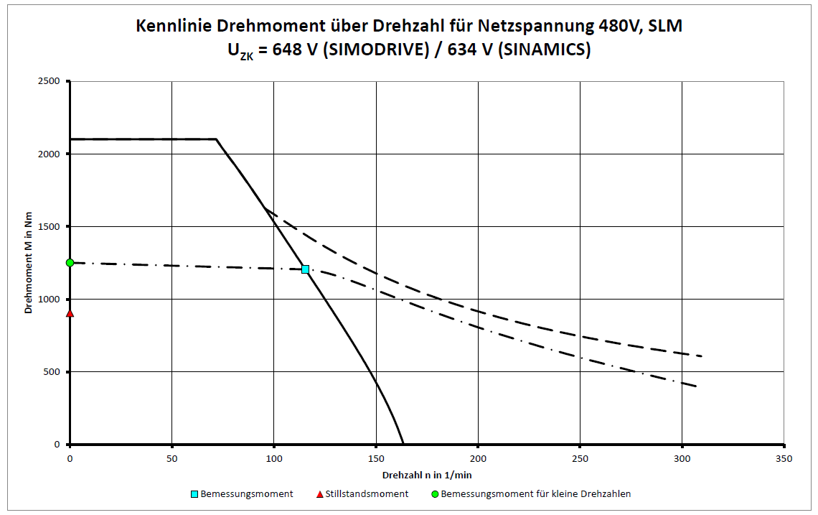
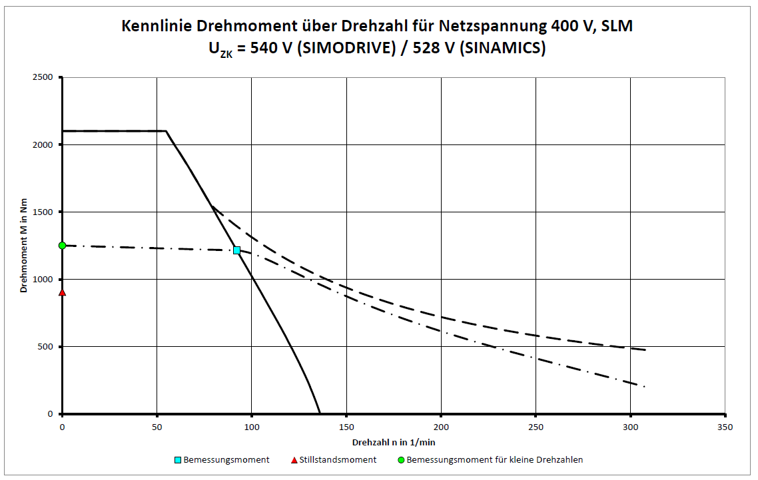
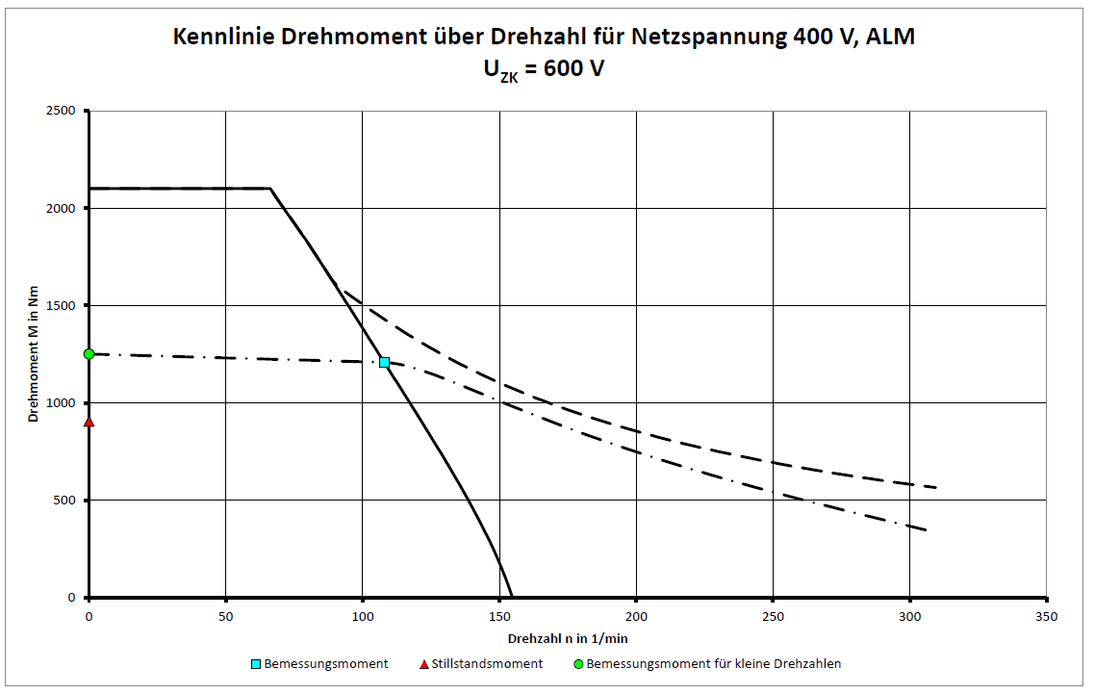
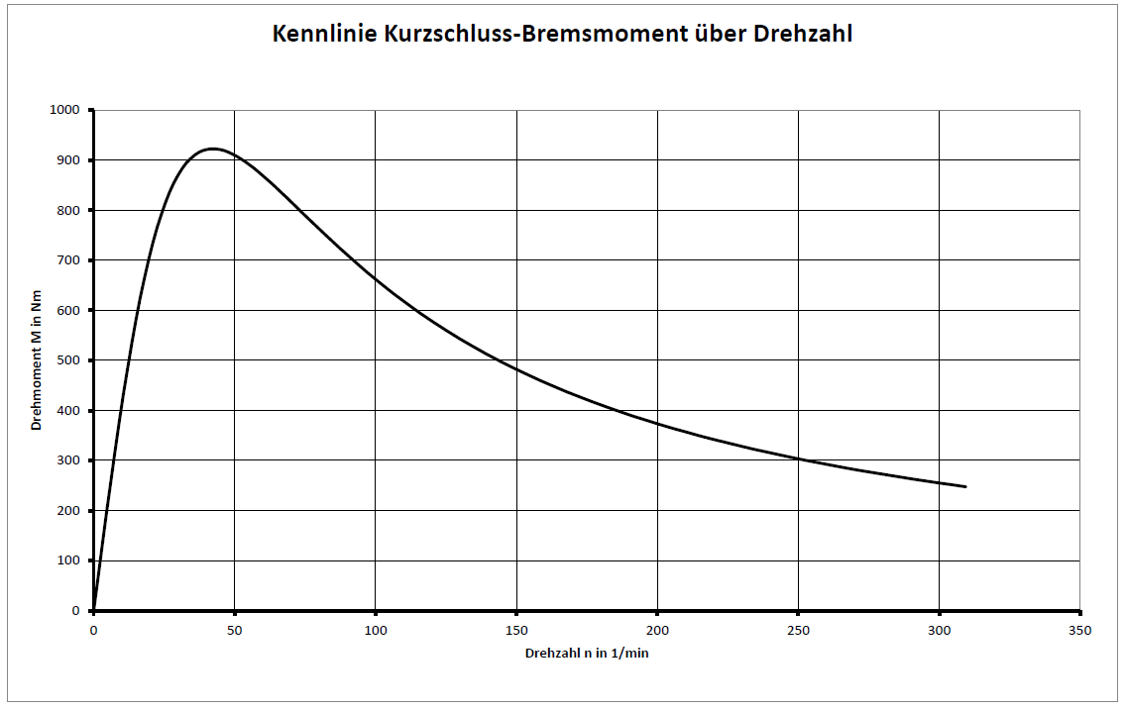
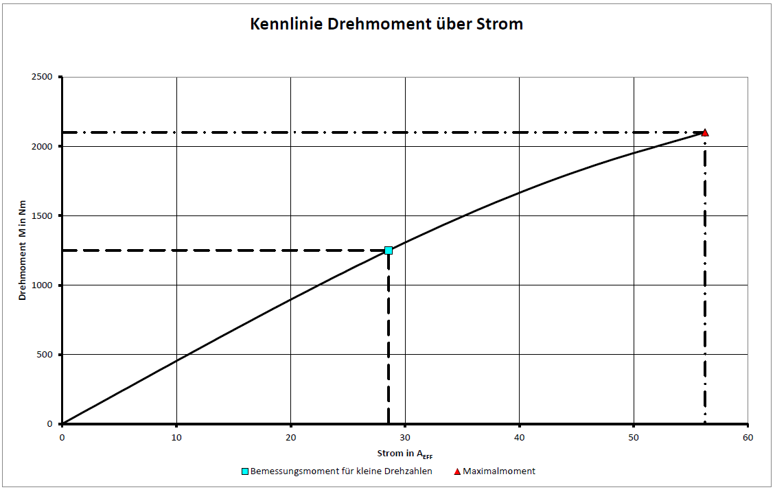
Randbedingungen | Kurzbezeichnung | Einheit | Wert
Zwischenkreisspannung | UDC | V | 600
Vorlauftemperatur der Wasserkühlung | TVORL | C | 35
Bemessungstemperatur der Wicklung | TN | °C | 130
Daten im Bemessungspunkt
Bemessungsmoment | MN | Nm | 1210
Bemessungsstrom | IN | A | 27.5
Bemessungsdrehzahl | nN | min-1 | 108
Bemessungsverlustleistung | PV,N | kW | 4.03
Grenzdaten
Maximalmoment | MMAX | Nm | 2100
Maximalstrom | IMAX | A | 56.3
elektrische Leistung des Motors bei MMAX | PEL,MAX | kW | 30.2
maximale Drehzahl | nMAX | min-1 | 309
maximale Drehzahl bei Maximalmoment | nMAX,MMAX | min-1 | 66.2
maximale Drehzahl ohne VPM | nMAX,INV | min-1 | 211
Leerlaufdrehzahl | nMAX,0 | min-1 | 155
Drehmoment bei n = 1 min-1 | M0 | Nm | 1250
Strom bei M0 und n = 1 min-1 | I0 | A | 28.6
thermisches Stillstandsmoment | M0* | Nm | 904
thermischer Stillstandsstrom | I0* | A | 20.2
Physikalische Konstanten
Momentenkonstante bei 20 °C | kT,20 | Nm/A | 45.4
Spannungskonstante | kE | V/(1000/min) | 2740
Motorkonstante bei 20 °C | kM,20 | Nm/(W0,5) | 24.4
thermische Zeitkonstante | tTH | s | 95
Polpaarzahl | p | - | 42
Rastmoment | MCOG | Nm | 6.25
Masse des Ständers | mS | kg | 68
Masse des Läufers | mL | kg | 27.3
Trägheitsmoment des Läufers | JL | 10-2 kgm2 | 110
Strangwiderstand der Wicklung bei 20 °C | RSTR,20 | Ω | 1.15
Stranginduktivität der Wicklung | LSTR | mH | 8.85
Daten Motor-Hauptkühler
maximal abgeführte Wärmeleistung | QH,MAX | kW | 3.35
empfohlener Mindest-Volumenstrom | VH,MIN | l/min | 6.75
Temperaturanstieg des Kühlmediums | ΔTH | K | 7.14
Druckabfall | ΔpH | bar | 0.121
Daten Motor-Präzisionskühler
maximal abgeführte Wärmeleistung | QP,MAX | kW
empfohlener Mindest-Volumenstrom | VP,MIN | l/min
Temperaturanstieg des Kühlmediums | ΔTP | K
Druckabfall | ΔpP | bar

Parameter | Parametertext | Wert | Einheit
P305 (0) | Motor-Bemessungsstrom | 28.6 | Aeff
P311 (0) | Motor-Bemessungsdrehzahl | 108 | 1/min
P314 (0) | Motor-Polpaarzahl | 42 | -
P316 (0) | Motor-Drehmomentkonstante | 43.8 | Nm/A
P322 (0) | Motor-Maximaldrehzahl | 1220 | 1/min
P323 (0) | Motor-Maximalstrom | 56.3 | Aeff
P338 (0) | Motor-Grenzstrom | 56.3 | Aeff
P341 (0) | Motor-Trägheitsmoment | 1.1 | kgm²
P307 (0) | Motor-Bemessungsleistung | 13.6 | kW
P312 (0) | Motor-Bemessungsdrehmoment | 1250 | Nm
P317 (0) | Motor-Spannungskonstante | 2740 | Veff
P318 (0) | Motor-Stillstandsstrom | 20.2 | Aeff
P319 (0) | Motor-Stillstandsdrehmoment | 904 | Nm
P320 (0) | Motor-Bemessungsmagnetisierungsstrom | 40.7 | Aeff
P326 (0) | Motor-Kippmomentkorrekturfaktor | 57.8 | %
P327 (0) | Motor-Lastwinkel optimal | 90 | °
P328(0) | Motor-Reluktanzmomentkonstante | 0 | mH
P329 (0) | Motor-Pollageidentifikation Strom | 14.6 | Aeff
P348 (0) | Einsatzgeschwindigkeit Feldschwächung | 155 | 1/min
P391 (0) | Stromregleradaption Einsatzpunkt | 20.8 | Aeff
P392 (0) | Stromregleradaption Einsatzpunkt | 53.4 | Aeff
P393 (0) | Stromregleradaption P-Verstärkung | 53 | %
P350 (0) | Motor-Ständerwiderstand kalt | 1.15 | Ohm
P356 (0) | Motor-Ständerstreuinduktivität | 8.85 | mH

